Fähigkeitsnachweis
Stammdaten / Base data
Artikelnnr.: |  |  |  | Prüfer:
Part no.: |  |  |  | Inspector:
Artikelbez.: |  |  |  | Datum:
part descrip.: |  |  |  | Date:
Zeichnungsnr. + Index: |  |  |  | Merkmal:
Drawing No. + index.: |  |  |  | Characteristic:

Messangaben / Measurement details
Messmittel:
Measuring tools:
Sollwert = |  |  |  | Maßeinheit:
Target value = |  |  |  | Unit of measurement:
Unter Grenzwert (UGW) = |  |  |  | Oberer Grenzwert (OGW) =
Under limit value = |  |  |  | Upper limit value =
 |  | 1 | Maschinenfähigkeitsindex
Berechnungswerte / calculation values
Cmk< | 1.33 | Prozess nicht fähig
 |  | Process not capable
Cmk | zwischen | Prozess bedingt fähig
 |  | Process conditionally capable
Cmk> | 1.5 | Prozess fähig
 |  | Process capable
Auswertung / Evaluation
Anzahl Klassen Histogramm: |  | 0 |  | Median
Nr. of classes histogram: |  |  |  | Median
Umfang der Stichprobe: |  | 0 |  | Spannweite R | 0
Sample size: |  |  |  | Range R
Mittelwert µ: |  |  |  | Minimum | 0
Mean value: |  |  |  | Minimum
Standardabweichung σ: |  |  |  | Maximum | 0
Standard deviation: |  |  |  | Maximum
Die Werte sind nach Andersson Darling Test

The values are after Andersson Darling test

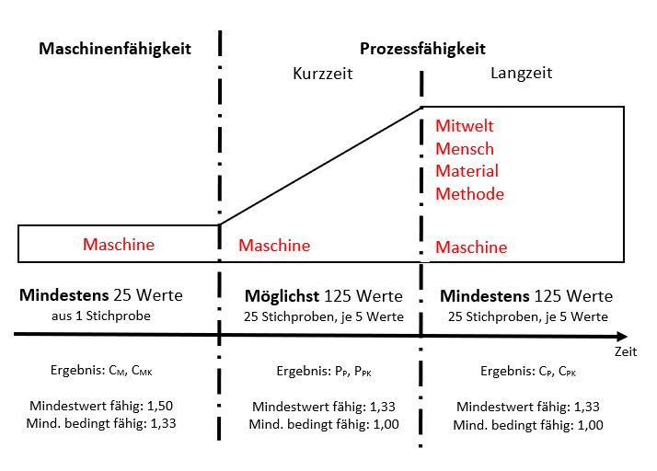
Fähigkeitswerte / Capability values
Cmku

Cmko

Cm

Cmk

Bewertung | Prozess fähig
Evaluation | Process conditionally capable

Histogramm / histogram
Histogramm
 | Messwerte |  | Häufigkeit |  | OGW |  | + 3 Sigma |  | Mittelwert |  | - 3 Sigma |  | UGW
0.00 | #N/A | #N/A | #N/A | 0 | 0 | 0 | 0 |  | 0 | 0 | 0 | 0 | 0
#N/A | #N/A | #N/A | #N/A | 0 | 0 | 0 | 0 |  | 0 | 0 | 0 | 0 | 0
#N/A | #N/A | #N/A | #N/A
#N/A | #N/A | #N/A | #N/A
#N/A | #N/A | #N/A | #N/A
#N/A | #N/A | #N/A | #N/A
#N/A | #N/A | #N/A | #N/A
#N/A | #N/A | #N/A | #N/A
#N/A | #N/A | #N/A | #N/A
#N/A | #N/A | #N/A | #N/A
 |  | #N/A | #N/A
 |  | #N/A | #N/A
 |  | #N/A | #N/A
 |  | #N/A | #N/A
 |  | #N/A | #N/A
 |  | #N/A | #N/A
 |  | #N/A | #N/A
 |  | #N/A | #N/A
 |  | #N/A | #N/A
 |  | #N/A | #N/A
 |  | #N/A | #N/A
 |  | #N/A | #N/A
 |  | #N/A | #N/A
 |  | #N/A | #N/A
 |  | #N/A | #N/A
 |  | #N/A | #N/A
 |  | #N/A | #N/A
 |  | #N/A | #N/A
 |  | #N/A | #N/A
 |  | #N/A | #N/A
 |  | #N/A | #N/A
 |  | #N/A | #N/A
 |  | #N/A | #N/A
 |  | #N/A | #N/A
 |  | #N/A | #N/A
 |  | #N/A | #N/A
 |  | #N/A | #N/A
 |  | #N/A | #N/A
 |  | #N/A | #N/A
 |  | #N/A | #N/A
 |  | #N/A | #N/A
 |  | #N/A | #N/A
 |  | #N/A | #N/A
 |  | #N/A | #N/A
 |  | #N/A | #N/A
 |  | #N/A | #N/A
 |  | #N/A | #N/A
 |  | #N/A | #N/A
 |  | #N/A | #N/A
 |  | #N/A | #N/A
...

Wahrscheinlichkeitsnetz / Probability network
Wahrscheinlichkeitsnetz
 |  |  | xi
#WERT! | -3 | #N/A | #N/A
 | 0 | #N/A | #N/A
#WERT! | 3 | #N/A | #N/A
 |  | #N/A | #N/A
 |  | #N/A | #N/A
 |  | #N/A | #N/A
 |  | #N/A | #N/A
 |  | #N/A | #N/A
 |  | #N/A | #N/A
 |  | #N/A | #N/A
 |  | #N/A | #N/A
 |  | #N/A | #N/A
 |  | #N/A | #N/A
 |  | #N/A | #N/A
 |  | #N/A | #N/A
 |  | #N/A | #N/A
 |  | #N/A | #N/A
 |  | #N/A | #N/A
 |  | #N/A | #N/A
 |  | #N/A | #N/A
 |  | #N/A | #N/A
 |  | #N/A | #N/A
 |  | #N/A | #N/A
 |  | #N/A | #N/A
 |  | #N/A | #N/A
 |  | #N/A | #N/A
 |  | #N/A | #N/A
 |  | #N/A | #N/A
 |  | #N/A | #N/A
 |  | #N/A | #N/A
 |  | #N/A | #N/A
 |  | #N/A | #N/A
 |  | #N/A | #N/A
 |  | #N/A | #N/A
 |  | #N/A | #N/A
 |  | #N/A | #N/A
 |  | #N/A | #N/A
 |  | #N/A | #N/A
 |  | #N/A | #N/A
 |  | #N/A | #N/A
 |  | #N/A | #N/A
 |  | #N/A | #N/A
 |  | #N/A | #N/A
 |  | #N/A | #N/A
 |  | #N/A | #N/A
 |  | #N/A | #N/A
 |  | #N/A | #N/A
 |  | #N/A | #N/A
 |  | #N/A | #N/A
 |  | #N/A | #N/A
...

Chronologische Stichprobe / Chronological sample
 |  | OGW | + 3 Sigma | MIttelwert | - 3 Sigma | UGW
 | 1 | 0 | 0 | 0 | 0 | 0
 |  | 0 | 0 | 0 | 0 | 0

